第1次
工程款支付证书
工程名称 |  | 鹤壁市鹤山区独立工矿区道路改扩建项目土张线（土门--石门） |  |  |  |  | 建设单位 |  | 鹤山区交通运输局 |  |  |  | ERP编号 |  | 11378 | 档案编号 |  | 2019024
合同金额 |  | 6,185,385.00 |  |  | 中标时间 | 2019.6.3 | 已提供工程资料 |  | 中标通知书、施工合同 |  |  |  | 保存地址 |  | 庐江 | 责任单位 |  | 第八大区河南省
决算金额 |  |  |  |  | 决算时间 |  | 项目部印章 |  | 无 |  |  |  | 施工人 |  | 刘涛 18539211999 | 区域责任人 | 孙健 | 省办负责人 | 李想
序号 | 经营填写 |  |  |  |  | 工程填写 | 经营填写 |  |  | 财务填写 | 经营、工程、质安填写 |  | 区域负责人 |  | 申请部门填写财务核对 |  |  | 本次支付 金额 | 剩余款项
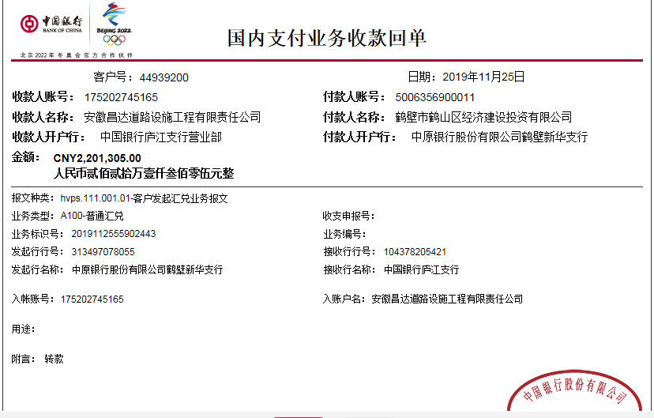
 | 到款情况 |  |  |  |  |  | 暂列金 |  |  | 代缴税金 | 其他扣款 |  | 预留款 |  | 成本票
 | 日期 | 工程款金额 | 周转金金额 | 到款银行 | 到款账户 | 完成进度 | 比例 | 金额 | 备注 | 金额 | 金额 | 备注 | 金额 | 备注 | 供货单位 | 合同额 | 成本票额
1 | 2019-11-25 | 2201305 |  | 中行 | 175202745165 |  | 2% | 44,026.00 | 进度款2% | 185,093.00 | 1,403.00 | 外经证费用500+质安部巡查差旅费903 | 461,621.00 | 暂扣企税
 | 2019-11-26 |  |  | 工行鹤壁长风路支行 | 1710 0202 0920 0016311 |  |  |  |  |  |  |  |  |  | 河南鑫黄湖实业有限公司 |  |  | 250,000.00
2 | 2019-11-28 |  |  |  |  |  |  |  |  | -59,272.00 |  |  | -461,621.00 | 退之前暂扣企税
 | 2019-11-28 |  |  | 工行鹤壁长风路支行 | 1710 0202 0920 0016311 |  |  |  |  |  |  |  |  |  | 河南鑫黄湖实业有限公司 |  |  | 1,050,000.00
 | 2019-11-28 |  |  | 建行鹤壁九州支行 | 4105 0162 2841 0000 0289 |  |  |  |  |  |  |  |  |  | 河南煌鼎建筑工程有限公司 |  |  | 290,000.00
 | 2019-11-28 |  |  | 建行鹤壁嵩山路支行 | 2611 0505 0304 |  |  |  |  |  |  |  |  |  | 鹤壁市山城区环城加油站 |  |  | 100,000.00
3 | 2019-12-04 |  |  | 中行鹤壁嵩山路支行 | 4106 1501 0150 000208 |  |  |  |  |  | 100.00 | 手续费 |  |  | 鹤壁市诚卓建筑劳务分包有限公司 |  |  | 340,000.00
4 | 2020-05-18 |  | 16090 | 徽商银行 | 10205 0102100041 0002 |  |  |  |  |  |  | 手续费
 | 2020-05-18 |  |  | 工行鹤壁淇滨支行 | 1710 0209 2920 0086 773 |  |  |  |  |  | 50.00 | 手续费 |  |  | 中国石化销售股份有限公司河南鹤壁石油分公司 |  |  | 15,990.00
5 | 2020-05-20 |  | 32050 | 徽商银行 | 10205 0102100041 0002 |  |  |  |  |  |  | 手续费
 | 2020-05-20 |  |  | 农行市区支行山城支行 | 164341010 400 19186 |  |  |  |  |  | 50.00 | 手续费 |  |  | 鹤壁鹤煤众鑫水泥有限责任公司 |  |  | 32,000.00
6 | 2020-05-28 |  | 15900 | 徽商银行 | 10205 0102100041 0002 |  |  |  |  |  | 50.00 | 手续费
 | 2020-05-28 |  |  | 工行鹤壁淇滨支行 | 1710 0209 2920 0086 773 |  |  |  |  |  | -50.00 | 手续费 |  |  | 中国石化销售股份有限公司河南鹤壁石油分公司 |  |  | 15,900.00
7 | 2020-05-29 |  | 300000 | 徽商银行 | 10205 0102100041 0002 |  |  |  |  |  | 100.00 | 手续费
 | 2020-05-29 |  |  | 中行安阳县支行 | 25461 41054 20 |  |  |  |  |  | -100.00 | 手续费 |  |  | 安阳市宇捷市政工程有限公司 |  |  | 300,000.00
8 | 2020-05-29 |  | 26000 | 徽商银行 | 10205 0102100041 0002 |  |  |  |  |  | 50.00 | 手续费
 | 2020-05-29 |  |  | 上海浦东发展银行郑州金水支行营业部 | 6587 6080 1545 0000 1851 |  |  |  |  |  | -50.00 | 手续费 |  |  | 天途路业集团有限公司 |  |  | 26,000.00
9 | 2020-06-08 |  | 212140 | 徽商银行 | 10205 0102100041 0002 |  |  |  |  |  |  | 手续费
 | 2020-06-08 |  |  | 中行安阳县支行 | 25461 41054 20 |  |  |  |  |  | 150.00 |  |  |  | 安阳市宇捷市政工程有限公司（沥青费） |  |  | 190,000.00
 | 2020-06-08 |  |  | 工行鹤壁淇滨支行 | 1710 0209 2920 0086 773 |  |  |  |  |  | -150.00 |  |  |  | 中国石化销售股份有限公司河南鹤壁石油分公司（石油费） |  |  | 22,140.00
10 | 2020-06-11 |  | 24885 | 徽商银行 | 10205 0102100041 0002 |  |  |  |  |  | 50.00 | 手续费
 | 2020-06-11 |  |  | 工行鹤壁淇滨支行 | 1710 0209 2920 0086 773 |  |  |  |  |  | -50.00 |  |  |  | 中国石化销售股份有限公司河南鹤壁石油分公司（石油费） |  |  | 24,885.00
11 | 2020-06-28 |  | 18375 | 徽商银行 | 10205 0102100041 0002 |  |  |  |  |  | 50.00 | 手续费
 | 2020-06-28 |  |  | 工行鹤壁淇滨支行 | 1710 0209 2920 0086 773 |  |  |  |  |  | -50.00 |  |  |  | 中国石化销售股份有限公司河南鹤壁石油分公司（石油费） |  |  | 18,375.00
12 | 2020-07-21 |  | 31500 | 徽商银行 | 10205 0102100041 0002 |  |  |  |  |  | 50.00 | 手续费，已交
 | 2020-07-21 |  |  | 农行市区支行山城支行 | 164341010 400 19186 |  |  |  |  |  | -50.00 |  |  |  | 鹤壁鹤煤众鑫水泥有限责任公司 |  |  | 31,500.00

合计 |  | 2201305 | 676940.00 |  |  |  |  | 44,026.00 |  | 125,821.00 | 1,603.00 |  | 0.00 |  |  |  |  | 2,706,790.00 | 5.00
本次结算 支付明细 |  | 应支付金额 |  |  | 31,500.00 |  |  |  |  |  | 本次支付金额 |  |  | 小写 | 31,500.00
 |  | 已支付金额 |  |  | 0.00 |  |  |  |  |  |  |  |  | 大写 | 叁万壹仟伍佰元整

第2次
工程款支付证书
工程名称 |  | 鹤壁市鹤山区独立工矿区道路改扩建项目土张线（土门--石门） |  |  |  |  | 建设单位 |  | 鹤山区交通运输局 |  |  |  |  | ERP编号 |  | 11378 | 档案编号 |  | 2019024
合同金额 |  | 6,185,385.00 |  |  | 中标时间 | 2019.6.3 | 已提供工程资料 |  | 中标通知书、施工合同、投资协议、交工证书原件、不领章承诺书、审计报告 |  |  |  |  | 保存地址 |  | 庐江 | 责任单位 |  | 第八大区河南省
决算金额 |  | 7,002,091.53 |  |  | 决算时间 | 2021.6.17 | 项目部印章 |  | 无 |  |  |  |  | 施工人 |  | 刘涛 18539211999 | 区域责任人 | 孙健 | 省办负责人 | 李想
序号 | 经营填写 |  |  |  |  | 工程填写 | 经营填写 |  |  | 财务填写 |  | 经营、工程、质安填写 |  | 区域负责人 |  | 申请部门填写财务核对 |  |  | 本次支付 金额 | 剩余款项
 | 到款情况 |  |  |  |  |  | 暂列金 |  |  | 代缴税金 |  | 其他扣款 |  | 预留款 |  | 成本票
 | 日期 | 工程款金额 | 周转金金额 | 到款银行 | 到款账户 | 完成进度 | 比例 | 金额 | 备注 | 金额 | 备注 | 金额 | 备注 | 金额 | 备注 | 供货单位 | 合同额 | 成本票额
1 | 2019-11-25 | 2201305 |  | 中行 | 175202745165 |  | 2% | 44,026.00 | 进度款2% | 185,093.00 |  | 1,403.00 | 外经证费用500+质安部巡查差旅费903 | 461,621.00 | 暂扣企税
 | 2019-11-26 |  |  | 工行鹤壁长风路支行 | 1710 0202 0920 0016311 |  |  |  |  |  |  |  |  |  |  | 河南鑫黄湖实业有限公司 |  |  | 250,000.00
2 | 2019-11-28 |  |  |  |  |  |  |  |  | -59,272.00 |  |  |  | -461,621.00 | 退之前暂扣企税
 | 2019-11-28 |  |  | 工行鹤壁长风路支行 | 1710 0202 0920 0016311 |  |  |  |  |  |  |  |  |  |  | 河南鑫黄湖实业有限公司 |  |  | 1,050,000.00
 | 2019-11-28 |  |  | 建行鹤壁九州支行 | 4105 0162 2841 0000 0289 |  |  |  |  |  |  |  |  |  |  | 河南煌鼎建筑工程有限公司 |  |  | 290,000.00
 | 2019-11-28 |  |  | 建行鹤壁嵩山路支行 | 2611 0505 0304 |  |  |  |  |  |  |  |  |  |  | 鹤壁市山城区环城加油站 |  |  | 100,000.00
3 | 2019-12-04 |  |  | 中行鹤壁嵩山路支行 | 4106 1501 0150 000208 |  |  |  |  |  |  | 100.00 | 手续费 |  |  | 鹤壁市诚卓建筑劳务分包有限公司 |  |  | 340,000.00
4 | 2020-05-18 |  | 16090 | 徽商银行 | 10205 0102100041 0002 |  |  |  |  |  |  |  | 手续费
 | 2020-05-18 |  |  | 工行鹤壁淇滨支行 | 1710 0209 2920 0086 773 |  |  |  |  |  |  | 50.00 | 手续费 |  |  | 中国石化销售股份有限公司河南鹤壁石油分公司 |  |  | 15,990.00
5 | 2020-05-20 |  | 32050 | 徽商银行 | 10205 0102100041 0002 |  |  |  |  |  |  |  | 手续费
 | 2020-05-20 |  |  | 农行市区支行山城支行 | 164341010 400 19186 |  |  |  |  |  |  | 50.00 | 手续费 |  |  | 鹤壁鹤煤众鑫水泥有限责任公司 |  |  | 32,000.00
6 | 2020-05-28 |  | 15900 | 徽商银行 | 10205 0102100041 0002 |  |  |  |  |  |  | 50.00 | 手续费
 | 2020-05-28 |  |  | 工行鹤壁淇滨支行 | 1710 0209 2920 0086 773 |  |  |  |  |  |  | -50.00 | 手续费 |  |  | 中国石化销售股份有限公司河南鹤壁石油分公司 |  |  | 15,900.00
7 | 2020-05-29 |  | 300000 | 徽商银行 | 10205 0102100041 0002 |  |  |  |  |  |  | 100.00 | 手续费
 | 2020-05-29 |  |  | 中行安阳县支行 | 25461 41054 20 |  |  |  |  |  |  | -100.00 | 手续费 |  |  | 安阳市宇捷市政工程有限公司 |  |  | 300,000.00
8 | 2020-05-29 |  | 26000 | 徽商银行 | 10205 0102100041 0002 |  |  |  |  |  |  | 50.00 | 手续费
 | 2020-05-29 |  |  | 上海浦东发展银行郑州金水支行营业部 | 6587 6080 1545 0000 1851 |  |  |  |  |  |  | -50.00 | 手续费 |  |  | 天途路业集团有限公司 |  |  | 26,000.00
9 | 2020-06-08 |  | 212140 | 徽商银行 | 10205 0102100041 0002 |  |  |  |  |  |  |  | 手续费
 | 2020-06-08 |  |  | 中行安阳县支行 | 25461 41054 20 |  |  |  |  |  |  | 150.00 |  |  |  | 安阳市宇捷市政工程有限公司（沥青费） |  |  | 190,000.00
 | 2020-06-08 |  |  | 工行鹤壁淇滨支行 | 1710 0209 2920 0086 773 |  |  |  |  |  |  | -150.00 |  |  |  | 中国石化销售股份有限公司河南鹤壁石油分公司（石油费） |  |  | 22,140.00
10 | 2020-06-11 |  | 24885 | 徽商银行 | 10205 0102100041 0002 |  |  |  |  |  |  | 50.00 | 手续费
 | 2020-06-11 |  |  | 工行鹤壁淇滨支行 | 1710 0209 2920 0086 773 |  |  |  |  |  |  | -50.00 |  |  |  | 中国石化销售股份有限公司河南鹤壁石油分公司（石油费） |  |  | 24,885.00
11 | 2020-06-28 |  | 18375 | 徽商银行 | 10205 0102100041 0002 |  |  |  |  |  |  | 50.00 | 手续费
 | 2020-06-28 |  |  | 工行鹤壁淇滨支行 | 1710 0209 2920 0086 773 |  |  |  |  |  |  | -50.00 |  |  |  | 中国石化销售股份有限公司河南鹤壁石油分公司（石油费） |  |  | 18,375.00
12 | 2020-07-21 |  | 31500 | 徽商银行 | 10205 0102100041 0002 |  |  |  |  |  |  | 50.00 | 手续费，已交
 | 2020-07-21 |  |  | 农行市区支行山城支行 | 164341010 400 19186 |  |  |  |  |  |  | -50.00 |  |  |  | 鹤壁鹤煤众鑫水泥有限责任公司 |  |  | 31,500.00
13 | 2021-01-06 | 2128465 |  | 中行 | 175202745165 |  | 2% | 42,569.00 | 进度款2% | 55,720.84 | 企税
 |  |  |  | 建行山城支行 | 6210 8125 2000 276 1769 |  |  |  |  |  |  | 100.00 | 手续费 |  |  | 焦满意（机械租赁费） |  |  | 387,000.00
 |  |  |  | 建行山城支行 | 6217 0025 2000 2464 005 |  |  |  |  |  |  | 100.00 |  |  |  | 原利强（片石） |  |  | 795,300.00
14 | 2021-01-11 |  |  | 中行鹤壁嵩山路支行 | 4106 1501 0150 000208 |  |  |  |  |  |  | 100.00 | 手续费 |  |  | 鹤壁市诚卓建筑劳务分包有限公司（劳务） |  |  | 210,000.00
15 | 2021-01-16 |  |  | 建行山城支行 | 6210 8125 2000 276 1769 |  |  |  |  |  |  | 100.00 | 手续费 |  |  | 焦满意（劳务） |  |  | 145,000.00
 |  |  |  | 建行山城支行 | 6210 8125 2000 276 1769 |  |  |  |  |  |  | 100.00 |  |  |  | 焦满意（劳务） |  |  | 165,000.00
 |  |  |  | 建行山城支行 | 6210 8125 2000 276 1769 |  |  |  |  |  |  | 100.00 |  |  |  | 焦满意（劳务） |  |  | 155,000.00
 |  |  |  | 建行山城支行 | 6210 8125 2000 276 1769 |  |  |  |  |  |  | 100.00 |  |  |  | 焦满意（劳务） |  |  | 172,000.00
16 | 2021-09-03 | 900000 |  |  |  |  | 2% | 53,446.43 | 全部扣完 | 53,446.43 |  | 100.00 | 手续费 | 202,948.04 | 暂扣企税 | 鹤壁市港皓贸易有限公司（水泥）1710020209200012428 工商银行鹤壁长风路支行 |  |  | 163,100.00
 |  | 900000 |  |  |  |  |  |  |  | 2,272.70
 |  | 872321.53 |  |  |  |  |  |  |  | 192,211.02
17 | 2021-09-15 |  |  |  |  |  |  |  |  |  |  | 100.00 | 手续费 |  |  | 河南正康人力资源服务有限公司22404001300000270 鹤壁农村商业银行股份有限公司九州路支行 |  |  | 780,000.00
 |  |  |  |  |  |  |  |  |  |  |  | 100.00 | 手续费 |  |  | 原利强（片石） 6217 0025 2000 2464 005 中国建设银行鹤壁市山城支行 |  |  | 440,000.00
18 | 2021-09-28 |  |  |  |  |  |  |  |  |  |  | 9,000.00 | 六个月建造师费1500*6 | -202,948.04 | 退之前暂扣企税 | 安阳市宇捷市政工程有限公司（沥青） 2546 1410 5420 中国银行股份有限公司安阳县支行 |  |  | 162,500.00
 |  |  |  |  |  |  |  |  |  |  |  | 300.00 | 三笔手续费 |  |  | 鹤壁市山城区恒诚加油站 262471812905 中国银行股份有限公司鹤壁嵩山路支行 |  |  | 129,037.36
 |  |  |  |  |  |  |  |  |  |  |  |  |  |  |  | 安阳县科耐水泥有限公司（水泥）1706021109048039625 中国工商银行股份有限公司安阳水冶支行 |  |  | 86,990.00
19 | 2021-09-30 |  |  |  |  |  |  |  |  | 3,636.00 | 补扣2%企税，已全部扣完 | 1,000.00 | 余下全部手续费 |  |  | 鹤壁市民晟工程机械设备租赁有限公司16431101040010204 中国农业银行鹤壁市分行淇滨支行营业部 |  |  | 111,456.00
20 | 2021-10-12 |  | -483805.75 |  |  |  |  |  |  |  |  |  |  |  |  | 退周转金

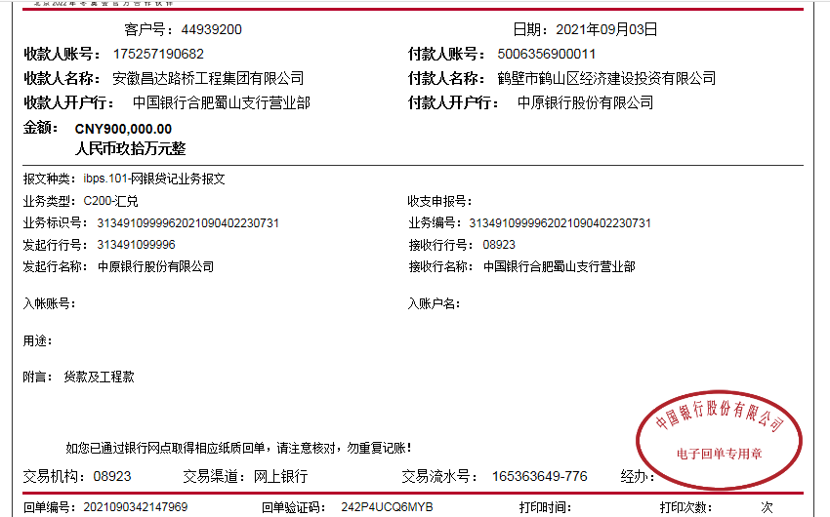
合计 |  | 7002091.53 | 193134.25 |  |  |  |  | 140,041.43 |  | 433,107.99 |  | 12,903.00 |  | 0.00 |  |  |  |  | 6,609,173.36 | 0.00
本次结算 支付明细 |  | 应支付金额 |  |  | 483,805.75 |  |  |  |  |  |  | 本次支付金额 |  |  | 小写 | 483,805.75
 |  | 已支付金额 |  |  | 0.00 |  |  |  |  |  |  |  |  |  | 大写 | 肆拾捌万叁仟捌佰零伍元整

